Sheet1
序号 | 名称 | 地址 | 数据范围 | 单位 | 备注
1 | 总阻 | D500 | 0.01-99.99 | KΩ | R/W
2 | 角度下限 | D501 | 0.1-180.0 | 度 | R/W
3 | 角度上限 | D502 | 0.1-180.0 | 度 | R/W
4 | 旋转速度 | D503 | 0.1-359.0 | r/min | R/W
5 | 点数 | D614 | 1-150 | 个 | R/W
6 | 斜率 | D504 |  |  | R/W
7 | 线性允许误差 | D505 | 0-50.00 | % | R/W
8 | 上行程 | D612 | 0-99.99 | % | R/W
9 | 下行程 | D613 | 0-99.99 | % | R/W
10 | 零位偏差 | D615 | 0-180 | 度 | R/W
11 | 正向误差 | D610 | 0-50.00 | % | R/W
12 | 负向误差 | D611 | 0-50.00 | % | R/W
13 | 零阻误差 | D506 | 0-1000 | Ω | R/W
14 | 测量间隔 | D507 | 0-60 | 度 | R/W
15 | 电压存储范围 | D100-D149
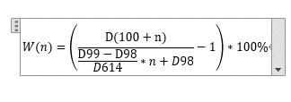
 | 线性度公式

